关系图
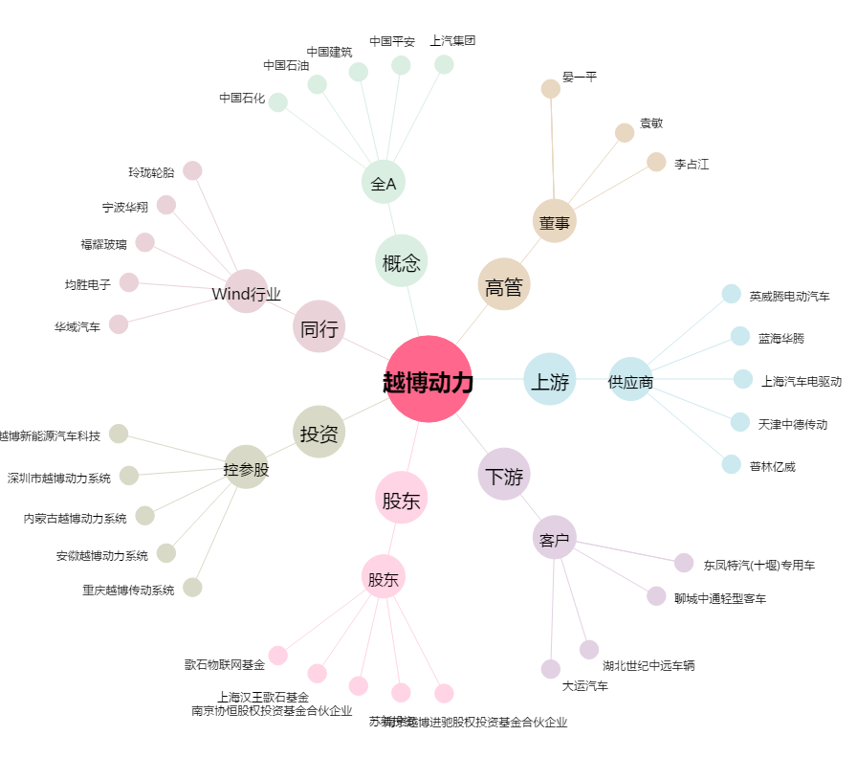
越博动力[300742.SZ] - 关系概览图

